限制弹窗聚合聊天保底优化
限制弹窗聚合聊天保底优化优化 |  |  |  |  | 测试总数量 | 2
测试平台 | 账服后台 |  | 测试日期 | 2026.01.14 | Pass | 2
 |  |  |  |  | Fail | 0
 |  |  |  |  | N/A | 0

参考档

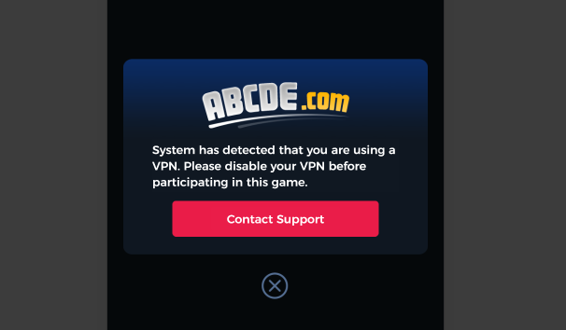

序号 | 模块 | 功能点 | 前置条件（测试点） | 步骤 | 预期结果 | 测试结果 | 备注
1 | 账服后台-配置管理 | 验证智能客服-限制弹窗客服临时会话跳转预设是否是1 |  | 更新后进入配置管理，切换智能客服，查看限制弹窗客服临时会话跳转初始预设 | 限制弹窗客服临时会话跳转的初始预设为1.注：配置为1时走旧逻辑，先链接账服后台客服，未配置登录客服时或加载不了commonConfig走env配置的AI临时会话链接。 | Pass
2 | 账服后台-配置管理/AI后台-第三方平台配置 | 验证AI后台三方服务关闭后，限制弹窗客服临时会话跳是否会自动变更为2 |  | 进入AI后台第三方平台配置，关闭平台的启用状态 | 账服后台的限制弹窗客服临时会话变更为2，客服链接工单系统。注：停用账服、IP限制加载不了commonConfig，因此连接不了账服的工单系统，因此会有502的错误，在未配置登录客服时，VPN限制与坐标限制能够跳转到工单客服系统。 | Pass
3 |  |  |  |  |  |  |  | 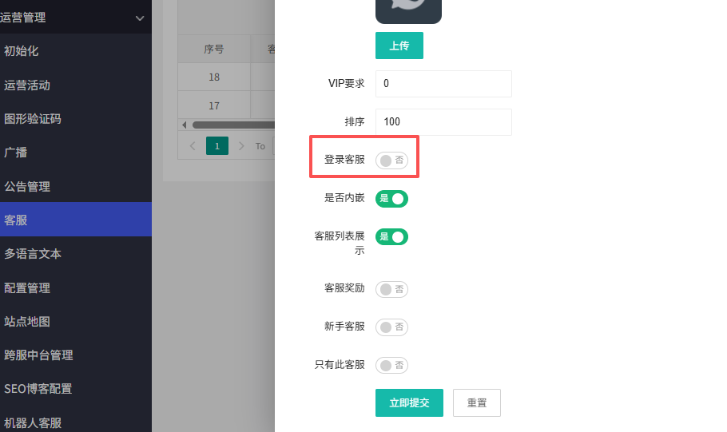
4
5
6
7
8
9
10
11
12
13
14
15
16
17
18
19
20
21
22
23
24
25
26
27
28
29
30
31
32
33
34
35
36
37
38
39
40
41
42
43
44
45
46
47
48
网络相关测试内容
断线重连
49
50
51
52
53
弱网
54
55
56
57
58
59
60
编写人自行加入的测试内容（额外注意点）

